NOTES

Exemples de validation des données dans Excel

Les feuilles de calcul suivantes présentent différents exemples de validation des données tels que décrits dans l’article suivant du site support.office.com :

Plus d’informations en ligne : Appliquer une validation des données aux cellules

Chaque feuille de calcul est répertoriée ci-dessous, avec le type de validation des données associé.

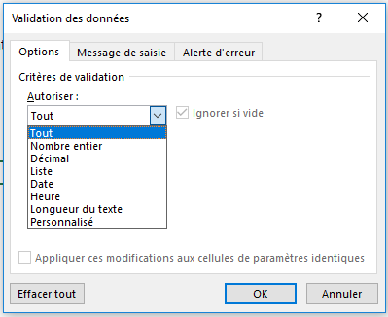
Feuille de calcul | Type de validation des données | • La validation des données est limitée aux options suivantes :
Nombre entier | Limiter les entrées à des nombres entiers
Décimal | Limiter les entrées à des valeurs décimales (pourcentage)
Services | Limiter les sélections aux options d’une liste
Tableau Centres de coûts | Tableau comme source de la liste Centre de coûts
Budget centre de coûts | Limiter les sélections aux options de la liste Centre de coûts
Date | Limiter les entrées aux dates comprises dans une plage
Heure | Limiter les entrées comprises dans un intervalle de temps
Longueur du texte | Limiter les entrées à un nombre de caractères défini
Budget RH | Limiter les entrées à un montant maximal défini
Produits | Exiger que les entrées respectent certaines règles relatives au texte
Vérification de l’âge | Limiter les entrées en-dessous d’un âge défini
Valeurs personnalisées | Limiter les entrées à des valeurs uniques (aucune entrée répétée)
Adresse de messagerie | Exiger que les entrées contiennent le symbole @

• Les cellules mises en surbrillance comme celle-ci sont destinées à la saisie de données :
Entrez des données ici

Nombre entier
Classement
• Cet exemple limite la saisie par les utilisateurs aux valeurs comprises entre 1 (Minimum) et 10 (Maximum).
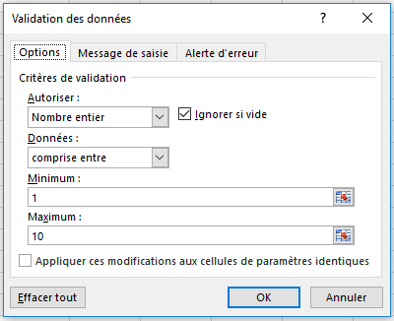
Validation des données - Limiter l’entrée à un nombre entier
 |  | • Limiter l’entrée aux valeurs comprises entre 1 et 10
Classement
7

Dépendants
• Cet exemple limite la saisie par les utilisateurs aux entrées supérieures ou égales à 2 fois la valeur dans la cellule A14. La valeur minimale est déterminée par la formule suivante :
=2*A14
Nombre de dépendants | Déductions
2 | 4

 |  | • Utiliser une formule pour limiter une entrée
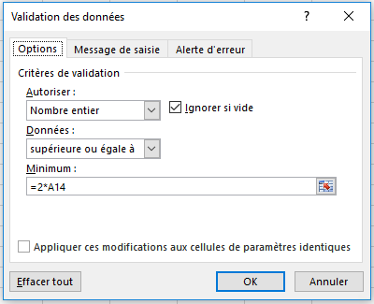

Plus d’informations en ligne : Appliquer une validation des données aux cellules

Décimal
Décimal
• Dans cet exemple, la saisie par les utilisateurs est limitée à une valeur décimale (pourcentage) inférieure ou égale à 3 %.
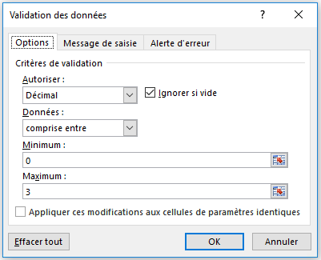
Validation des données - Limiter l’entrée à une valeur décimale
 |  |  | • Limiter l’entrée à une valeur décimale inférieure ou égale à 3 %
Salaire actuel | Augmentation annuelle liée au mérite | Nouveau salaire
$50,000 | 3.0% | $51,500

Plus d’informations en ligne : Appliquer une validation des données aux cellules

Services
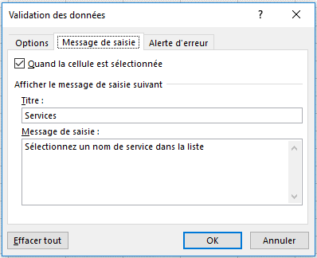
Étapes
1. Ajoutez les données de votre liste et mettez-les en forme dans un tableau (onglet Accueil > Styles > Mettre sous forme de tableau).
2. Vous pouvez éventuellement nommer votre tableau dans l’onglet Outils de tableau. Celui-ci est nommé « DepartmentTable ». Cela vous aide à suivre plusieurs tableaux.
3. Ajoutez une plage nommée pour votre liste en sélectionnant la plage de liste (A4:A10 dans ce cas). Dans l’onglet Formules, sélectionnez ensuite Gestionnaire de noms, puis entrez un nom approprié. Celle-ci se nomme « DepartmentList ».
4. Sélectionnez la cellule dans laquelle vous voulez faire apparaître votre liste de validation des données (D4 dans ce cas), accédez à l’onglet Données > Validation des données > Liste verte > Source > "=DepartmentList".
5. Ajoutez des messages de saisie et d’erreur le cas échéant.
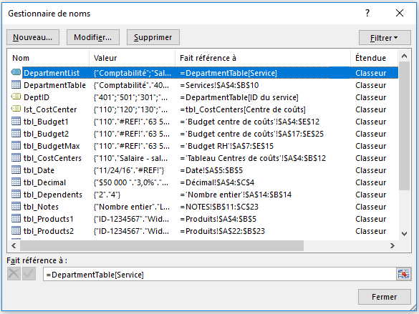
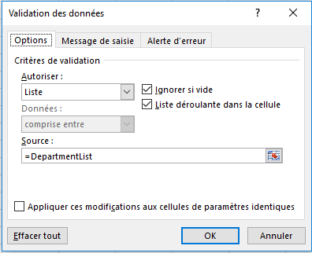
Liste de validation des données avec un tableau comme source
 |  |  | • Utiliser le Gestionnaire de noms pour créer et gérer des noms définis | • Créer votre liste de validation des données
Service | ID du service | Service
Comptabilité | 401 | Ventes
Salaires | 501
Ressources humaines | 301
Ventes | 201
Marketing | 601
Opérations | 701
Cadre | 101

Plus d’informations en ligne : Appliquer une validation des données aux cellules

 |  |  |  | • Ajouter des messages de saisie et d’erreur

Tableau Centres de coûts
Tableau Excel pouvant être utilisée comme source de la liste de validation des données

Centres de coûts
• Cette liste est utilisée dans le deuxième exemple de la feuille de calcul suivante (Budget centre de coûts).
• Elle est nommée « lst_CostCenter » dans le Gestionnaire de noms (Formules > Gestionnaire de noms).
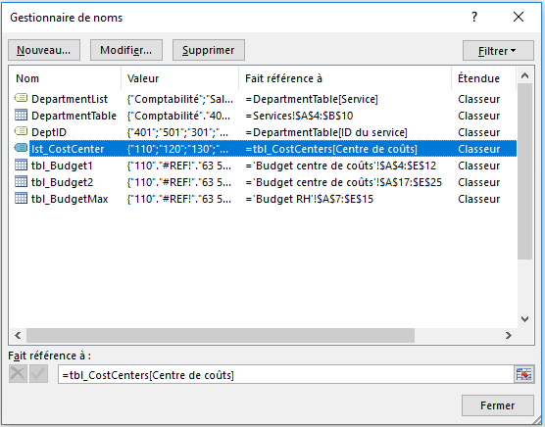
LE SAVIEZ-VOUS ?
• Si vous utilisez des tableaux Excel comme source de votre liste de validation des données, vos listes seront dynamiques. Autrement dit, elle seront ajustées automatiquement lorsque vous ajoutez ou supprimez des éléments.
Centre de coûts | Catégorie | • Utiliser le Gestionnaire de noms pour créer et gérer des noms définis
110 | Salaire - salaire régulier
120 | Salaire - salaire horaire
130 | Salaire - commission
140 | Salaire - prime
150 | Salaire - vacances
160 | Salaire - arrêts maladie
170 | CSG
180 | CRDS
190 | Cotisation retraite

Plus d’informations en ligne : Appliquer une validation des données aux cellules

Budget centre de coûts
Centres de coûts
• Dans cet exemple, les entrées de centre de coûts saisies par les utilisateurs sont limitées aux valeurs 100-999 dans la plage A4:A12.
• Consultez l’exemple suivant si vous voulez utiliser la liste de la feuille de calcul Centres de coûts pour définir une sélection de liste.

Validation des données - Limiter une liste à certaines entrées
 |  |  |  |  | • Limiter les entrées saisies par les utilisateurs aux valeurs comprises entre 100 et 999
Centre de coûts | Catégorie | Prévision Année en cours | Budget Année à venir | Écart
110 | Salaire - salaire régulier | 63,578 | 60,000 | (3,578)
120 | Salaire - salaire horaire | 19,721 | 25,000 | 5,279
130 | Salaire - commission | 37,500 | 40,000 | 2,500
140 | Salaire - prime | 12,605
150 | Salaire - vacances | 28,391 | 30,000 | 1,609
160 | Salaire - arrêts maladie | 7,303 | 8,500 | 1,197
170 | CSG | 44,985 | 50,000 | 5,015
180 | CRDS | 20,287 | 21,000 | 713
190 | Cotisation retraite | 1,470 | 1,500 | 30

Validation des données - Utiliser la liste Centre de coûts

Utiliser la fonction RECHERCHEV pour renvoyer le nom de la catégorie
• Notez l’exemple de formule RECHERCHEV dans les deux tableaux qui renvoie le nom de la catégorie sur la base du centre de coûts entré ou sélectionné.
• Vous pouvez cliquer dessus pour en savoir plus sur la fonction RECHERCHEV.
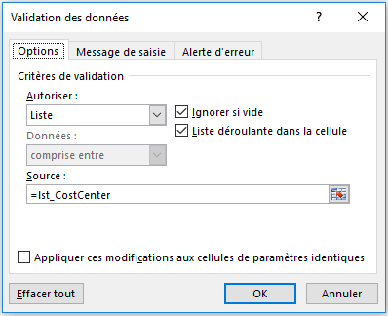
Centre de coûts | Catégorie | Prévision Année en cours | Budget Année à venir | Écart
110 | Salaire - salaire régulier | 63,578 | 60,000 | (3,578) | • Utiliser la liste Centre de coûts à la place
120 | Salaire - salaire horaire | 19,721 | 25,000 | 5,279
130 | Salaire - commission | 37,500 | 40,000 | 2,500
140 | Salaire - prime | 12,605
150 | Salaire - vacances | 28,391 | 30,000 | 1,609
160 | Salaire - arrêts maladie | 7,303 | 8,500 | 1,197
170 | CSG | 44,985 | 50,000 | 5,015
180 | CRDS | 20,287 | 21,000 | 713
190 | Cotisation retraite | 1,470 | 1,500 | 30

Plus d’informations en ligne : Appliquer une validation des données aux cellules

Date
Entrées de date
• Dans cet exemple, la saisie par les utilisateurs est limitée à l’entrée d’une date de début ultérieure à la date du jour à l’aide de la fonction AUJOURDHUI(), et à une date de fin ultérieure à la date de début.
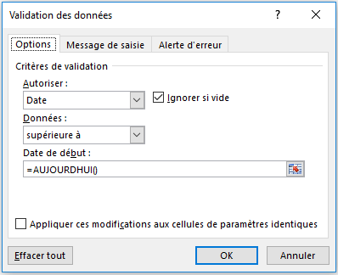
Validation des données - Limiter la saisie par les utilisateurs aux entrées de date uniquement
 |  | • Utiliser l’option Date pour limiter la date de début
Demande de congé
Date de début | Date de fin
2016-12-06 | 2016-12-11

 |  | • Utiliser l’option Date pour limiter la date de fin
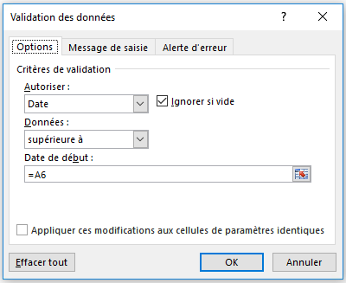
Plus d’informations en ligne : Appliquer une validation des données aux cellules

Heure
Entrées d’heure
• Dans cet exemple (cellule C4), la saisie des valeurs de temps par les utilisateurs est limitée aux cellules A4 et B4 (8:00 et 17:00).
• Notez que cet exemple utilise les références aux valeurs dans les cellules A4 et B4 au lieu de valeurs entrées dans la boîte de dialogue Validation des données. Il est plus facile de mettre à jour ces valeurs lorsqu’elles apparaissent dans des cellules.
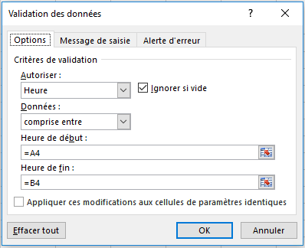
Validation des données - Limiter la saisie par les utilisateurs aux entrées d’heures uniquement
 |  |  | • Utiliser les options d’heure de début et de fin pour limiter les entrées d’heure
Heure de début | Heure de fin | Heure de la réunion
8:00:00 | 17:00:00 | 9:30:00

Plus d’informations en ligne : Appliquer une validation des données aux cellules

Longueur du texte
Limiter la longueur du texte
• Dans cet exemple (cellule A4), la saisie par les utilisateurs est limitée à moins de 25 caractères à l’aide de l’option Données « inférieure ou égale à ».
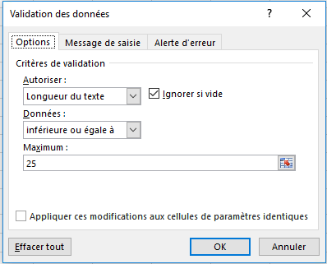
Validation des données - Limiter les entrées à une longueur de texte définie
 | • Paramètres de longueur du texte
Entrez un texte de 25 caractères au maximum
Entrez une brève description

Plus d’informations en ligne : Appliquer une validation des données aux cellules

Budget RH
Validation des données - Limiter les entrées à une valeur définie

Limiter les entrées à une valeur définie
• Dans cet exemple (cellule D10), la saisie par les utilisateurs est limitée à un nombre entier inférieur ou égal à la valeur dans la cellule E4.
Notez que cet exemple utilise les références aux valeurs dans la cellule E4 au lieu d’une valeur entrée dans la boîte de dialogue Validation des données. Il est plus facile de mettre à jour cette valeur lorsqu’elle apparaît dans une cellule.

 |  |  |  |  | • Autoriser une entrée de nombre entier limitée à une valeur définie
Budget -- Ressources humaines |  |  | Budget maximal | 65,000

Centre de coûts | Catégorie | Prévision Année en cours | Budget Année à venir | Écart
110 | Salaire - salaire régulier | 63,578 | 60,000 | (3,578)
120 | Salaire - salaire horaire | 19,721 | 25,000 | 5,279
130 | Salaire - commission | 37,500 | 40,000 | 2,500
140 | Salaire - prime | 12,605 | 25,000 | 12,395
150 | Salaire - vacances | 28,391 | 30,000 | 1,609
160 | Salaire - arrêts maladie | 7,303 | 8,500 | 1,197
170 | CSG | 44,985 | 50,000 | 5,015
180 | CRDS | 20,287 | 21,000 | 713
190 | Cotisation retraite | 1,470 | 1,500 | 30

Plus d’informations en ligne : Appliquer une validation des données aux cellules

Produits
Option Personnalisé pour restreindre une entrée de texte
• Dans cet exemple, l’option Personnalisé est appliquée aux cellules A4:A5.
• Dans ce cas, l’utilisateur peut seulement entrer une référence de produit commençant par le texte « ID- » et 9 caractères au minimum grâce à la formule :
=ET(GAUCHE(A4;3)="ID-";NBCAR(A4)>9)
• Vous pouvez également utiliser un format de nombre personnalisé dans la boîte de dialogue Format de cellule (Ctrl+1). Consultez l’exemple ci-dessous.
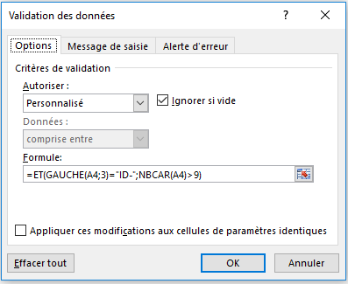
Validation des données - Option Personnalisé avec une formule pour restreindre une entrée de texte
 |  | • Option Personnalisé pour l’entrée de la référence de produit
Réf produit | Nom du produit
ID-1234567 | Widget
ID-29876534 | Vanne Fetzer

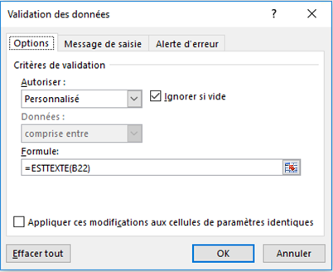
Option Personnalisé pour garantir une entrée de texte
• Dans cet exemple, l’option Personnalisé est appliquée aux cellules B22:B23.
• Dans ce cas, l’utilisateur peut seulement entrer un nom de produit correspondant à du texte. La valeur entrée ne peut donc pas être seulement numérique :
=ESTTEXTE(B22)
Validation des données - Option Personnalisé avec une formule pour garantir l’entrée d’un texte
 |  | • Option Personnalisé pour garantir une entrée de texte (contenu non numérique uniquement)
Réf produit | Nom du produit
ID-1234567 | Widget
ID-29876534 | Vanne Fetzer

Format de nombre personnalisé
• Pour la référence de produit, vous pouvez également utiliser un format de nombre personnalisé dans la boîte de dialogue Format de cellule (Ctrl+1) pour afficher le texte « ID- » automatiquement et autoriser l’utilisateur à n’entrer que les numéros de référence de produit réels. Notez que le texte « ID- » ne fait pas partie de la référence de produit. Il est juste affiché pour vous.
• Format personnalisé - "ID-"#######
• Vous pouvez toujours utiliser la validation des données pour limiter la longueur de l’entrée de texte globale toutefois.
Format de nombre personnalisé |  | • Format de nombre personnalisé
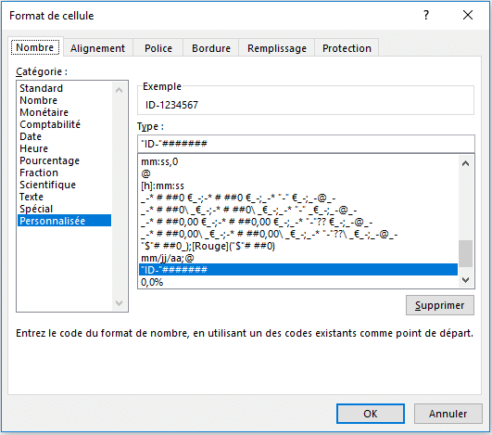
Réf produit | Nom du produit
ID-1234567 | Widget
ID-29876534 | Vanne Fetzer

Plus d’informations en ligne : Appliquer une validation des données aux cellules

Vérification de l’âge
Option Personnalisé
• Cet exemple utilise l’option Personnalisé dans la cellule B6 pour déterminer si un participant répond à une condition d’âge définie.
• Dans ce cas, l’utilisateur peut seulement entrer un âge supérieur à 18 pour un employé (cette valeur peut être modifiée dans la cellule B4).
=SI(B6<=(AUJOURDHUI()-(365*B4));VRAI;FAUX)
• Cette formule utilise les arguments VRAI/FAUX pour évaluer les entrées. Si la condition a la valeur VRAI, la validation des données autorise la confirmation de l’entrée. Sinon, celle-ci est refusée.
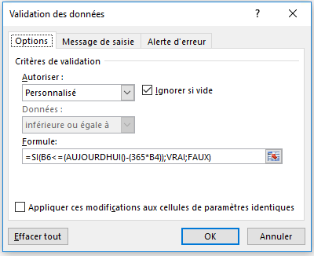
Validation des données - Format personnalisé pour vérifier la condition d’âge requise
 |  | • Option Personnalisé pour vérifier la condition d’âge requise
Un participant répond-il à la condition d’âge requise ?
Limite d’âge : | 18
Doit être né avant : | 1998-12-10
Date de naissance : | 1996-01-15
Âge actuel : | 20.90

Plus d’informations en ligne : Appliquer une validation des données aux cellules

Valeurs personnalisées
Validation des données - Option Personnalisé pour garantir les entrées uniques seulement

Option Personnalisé - Entrées uniques seulement
• Dans cet exemple, l’option Personnalisé est appliquée aux cellules A4:A12.
• Dans ce cas, l’utilisateur peut seulement entrer une valeur qui n’a pas encore été entrée dans la plage.
=NB.SI($A$4:$A$12;A4)=1
• Cette formule compte le nombre de fois que chaque entrée a été saisie et ne l’autorise que si elle n’a été entrée qu’une fois (unique). Sinon, la validation des données la rejette.
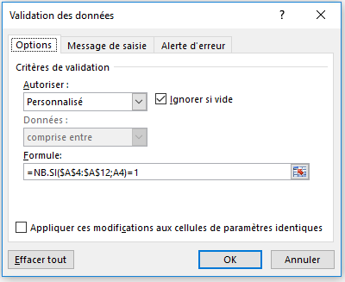
Liste unique | • Option Personnalisé pour garantir les entrées uniques seulement
1
2
3
4
5
6
7
8
9

Plus d’informations en ligne : Appliquer une validation des données aux cellules

Adresse de messagerie
Validation des données - Option Personnalisé pour la validation de l’adresse de messagerie
Option Personnalisé - Validation de l’adresse de messagerie
• Dans cet exemple (cellule A4), l’option Personnalisé est utilisée pour valider une entrée d’adresse de messagerie.
• Dans ce cas, l’utilisateur peut seulement entrer une valeur incluant le symbole @ pour une adresse de messagerie. Si cette méthode de validation n’est pas parfaite, elle devrait toutefois fonctionner dans la plupart des cas.
=ESTNUM(TROUVE("@";A4))
• Cette formule utilise la fonction TROUVE pour rechercher le symbole @ dans l’entrée de texte. S’il existe, la fonction TROUVE renvoie un nombre qui correspond à la position du symbole @ dans la chaîne de texte, et autorise la validation de l’entrée. Si le symbole @ est introuvable, la formule renvoie une erreur et la fonction ESTNUM force la validation des données à rejeter celle-ci.

Adresse de messagerie | • Option Personnalisé pour la validation de l’adresse de messagerie
blaise@msn.com

Plus d’informations en ligne : Appliquer une validation des données aux cellules

